バナーの掲載面
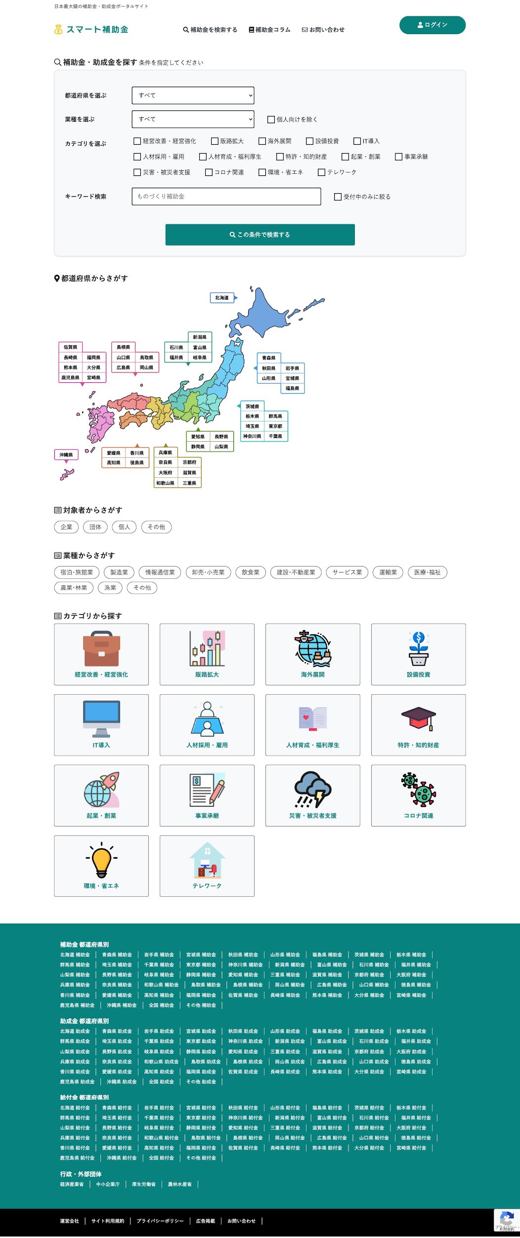
左図が弊社サイトになります。
こちらの右側にサイドバーを設置し、そこに制作頂いたバナーを掲載する予定となります。

